Sheet1
 |  | p(…|q) | p(…|r) | p(…|start)
 | p(a|…) | 0.4 | 0.1 | 0
 | p(b|…) | 0.6 | 0.9 | 0
 | p(e|…) | 0 | 0 | 1.0
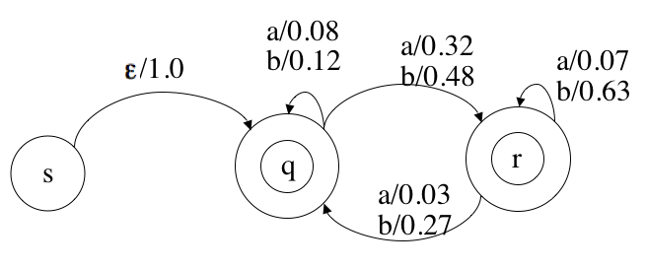
 | p(q|…) | 0.2 | 0.3 | 1.0
 | p(r|…) | 0.8 | 0.7 | 0

 |  | p(…|q) | p(…|r)
 | p(a,q|…) | 0.08 | 0.03
 | p(b,q|…) | 0.12 | 0.27
 | p(a,r|…) | 0.32 | 0.07
 | p(b,r|…) | 0.48 | 0.63
 | totals | 1.0 | 1.0

input = bbba | e | b | bb | bbb | bbba
a(q) | 1.0 | 0.12 | 0.144 | 0.11448 | 0.018036
a(r) | 0 | 0.48 | 0.36 | 0.29592 | 0.057348
P(bbba) | 1.0 | 0.6 | 0.504 | 0.4104 | 0.075384

input = bbba | bbba | bba | ba | a | e
b(q) | 0.075384 | 0.0936 | 0.096 | 0.4 | 1
b(r) | 0.1094715 | 0.13365 | 0.171 | 0.1 | 1

b(q) | 0.075384
P(bbba) | 0.075384

input = bbba | e | b | bb | bbb | bbba | totals | new values
p(a,q|q) | 1.0 | 0 | 0 | 0 | 0.121 | 1.121 | 0.28465454545
p(b,q|q) | 1.0 | 0.14899713467 | 0.018338108883 | 0.091690544413 | 0 | 1.259 | 0.31956363636
p(a,r|q) | 0 | 0 | 0 | 0 | 0.48595988539 | 0.486 | 0.12334545455
p(b,r|q) | 0 | 0.85100286533 | 0.13065902579 | 0.091690544413 | 0 | 1.073 | 0.27243636364
p(a,q|r) | 1.0 | 0 | 0 | 0 | 0.118 | 1.118 | 0.27529992943
p(b,q|r) | 1.0 | 0 | 0.16504297994 | 0.51575931232 | 0 | 1.681 | 0.41397318278
p(a,r|r) | 0 | 0 | 0 | 0 | 0.27478510029 | 0.275 | 0.067678193366
p(b,r|r) | 0 | 0 | 0.68595988539 | 0.30085959885 | 0 | 0.987 | 0.24304869442
 |  |  |  |  | total for q | 3.94 | 1
 |  |  |  |  | total for r | 4.06 | 1

after iteration |  |  |  | before iterations

 | p(…|q) | p(…|r) |  |  | p(…|q) | p(…|r)
p(a,q|…) | 0.285 | 0.275 |  | p(a,q|…) | 0.08 | 0.03
p(b,q|…) | 0.32 | 0.414 |  | p(b,q|…) | 0.12 | 0.27
p(a,r|…) | 0.123 | 0.068 |  | p(a,r|…) | 0.32 | 0.07
p(b,r|…) | 0.272 | 0.243 |  | p(b,r|…) | 0.48 | 0.63
totals | 1.0 | 1.0 |  | totals | 1 | 1

last iteration

 | p(…|q) | p(…|r)
p(a,q|…) | 0.08 | 0.03
p(b,q|…) | 0.12 | 0.27
p(a,r|…) | 0.32 | 0.07
p(b,r|…) | 0.48 | 0.63
totals | 1.0 | 1.0

